IC2 Media
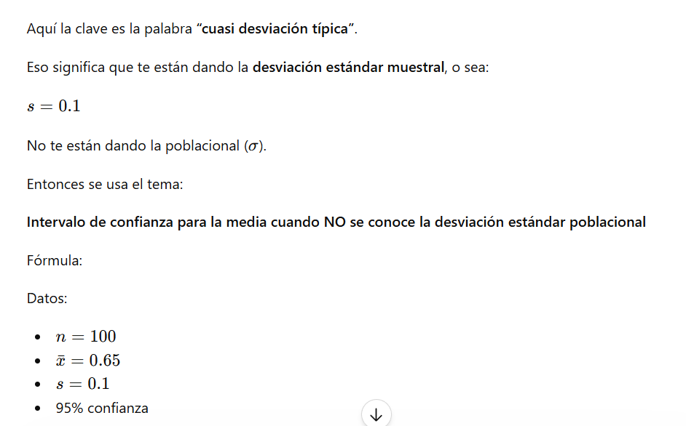
INTERVALO DE CONFIANZA PARA LA MEDIA (POBLACIONAL), SI NO SE CONOCE LA DESVIACIÓN ESTÁNDAR POBLACIONAL

 |  |  |  | CUANDO NO DAN LA MUESTRA POBLACIONAL DAN LA MUESTRAL
n | 100
Media (m) | 0.65 | mg/litro
Desv. Est. (m) | 0.1 | mg/litro |  | S
Nivel de conf. | 95.00% |  |  | sigma
Nivel de sign. | 5.00%
Coef. t. | 1.984

 | 0.0198 | Valor que deberá restarse y sumarse a la media para determinar el intervalo de confianza

 | LI | LS
 | 0.63 | 0.67 | Intervalo de confianza

IC3 Media
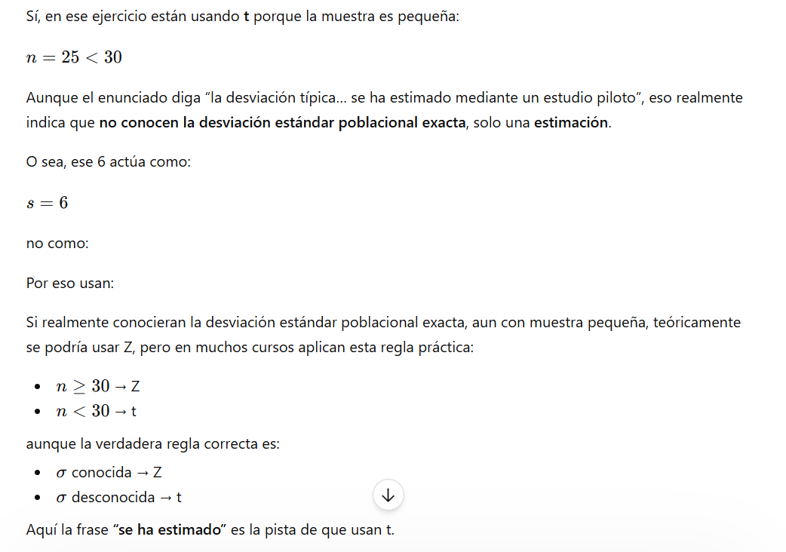
INTERVALO DE CONFIANZA PARA LA MEDIA (POBLACIONAL) DE UNA MUESTRA PEQUEÑA (n < 30)

n | 25 |  |  | Si se conoce (La desviación estandar)
Media (m) | 58 | km/hora
Desv. Est. (m) | 6 | km/hora
Nivel de conf. | 95.00%
Nivel de sign. | 5.00% |  |  | Si no se conoce y se debe de estimar
Coef. t. | 2.064

 | 2.4767 | Valor que deberá restarse y sumarse a la media para determinar el intervalo de confianza

 | LI | LS
 | 55.52 | 60.48 | Intervalo de confianza

IC5 Prop.
INTERVALO DE CONFIANZA PARA LA VARIANZA (POBLACIONAL) - DISTRIBUCIÓN CHI CUADRADA

$$\frac{\left(n−1\right)∙s^{2}}{X_{σ/2}^{2}}≤σ^{2}≤\frac{\left(n−1\right)∙s^{2}}{X_{1−σ/2}^{2}}$$
n | 22.0000
Desv. Est. (m)
Varianza (s²) | 15.2
Nivel de conf. | 95.00%
Nivel de sign. | 5.00%
Chi² (α/2) | 35.48
Chi² (1-α/2) | 10.28

 | 8.996902857 | Valor del límite inferior (LI) de σ²
 | 31.041833416 | Valor del límite superior (LS) de σ²

 | LI | LS
 | 8.996902857 | 31.041833416 | Intervalo de confianza

 |  |  |  | ¿Qué significa cada parte?

 |  |  |  | Componente | Qué representa
 |  |  |  | n-1 | Grados de libertad — "información libre" de la muestra
 |  |  |  | s² | Varianza muestral — tu estimador de σ²
 |  |  |  | χ²₍α/₂₎ | Valor crítico cola derecha — divide el área α/2 a la derecha
 |  |  |  | χ²₍₁₋α/₂₎ | Valor crítico cola izquierda — divide el área α/2 a la izquierda

Ejercicio1
INTERVALO DE CONFIANZA PARA LA VARIANZA (POBLACIONAL) - DISTRIBUCIÓN CHI CUADRADA

$$\frac{\left(n−1\right)∙s^{2}}{X_{σ/2}^{2}}≤σ^{2}≤\frac{\left(n−1\right)∙s^{2}}{X_{1−σ/2}^{2}}$$
n | 22.0000
Desv. Est. (m)
Varianza (s²) | 15.2
Nivel de conf. | 95.00%
Nivel de sign. | 5.00%
Chi² (α/2) | 10.28 |  |  |  | Se concluye que, con un 95% de confianza, la varianza poblacional se encuentra entre 9.00 ml² y 31.04 ml², lo que representa el rango de variabilidad del proceso de llenado.
Chi² (1-α/2) | 35.48

 | 31.041833416 | Valor del límite superior (LS) de σ²
 | 8.996902857 | Valor del límite inferior (LI) de σ²

 | LI | LS
 | 8.996902857 | 31.041833416 | Intervalo de confianza

 |  |  |  | ¿Qué significa cada parte?

 |  |  |  | Componente | Qué representa
 |  |  |  | n-1 | Grados de libertad — "información libre" de la muestra
 |  |  |  | s² | Varianza muestral — tu estimador de σ²
 |  |  |  | χ²₍α/₂₎ | Valor crítico cola derecha — divide el área α/2 a la derecha
 |  |  |  | χ²₍₁₋α/₂₎ | Valor crítico cola izquierda — divide el área α/2 a la izquierda

Ejercicio 6
INTERVALO DE CONFIANZA PARA LA VARIANZA (POBLACIONAL) - DISTRIBUCIÓN CHI CUADRADA

$$\frac{\left(n−1\right)∙s^{2}}{X_{σ/2}^{2}}≤σ^{2}≤\frac{\left(n−1\right)∙s^{2}}{X_{1−σ/2}^{2}}$$
n | 18.0000
Desv. Est. (m) | 0.8
Varianza (s²) | 0.64
Nivel de conf. | 90.00%
Nivel de sign. | 10.00%
Chi² (α/2) | 8.67
Chi² (1-α/2) | 27.59 |  |  | Se concluye que, con un 90% de confianza, la varianza del tiempo de soldadura se encuentra entre 0.39 y 1.25 s², lo que refleja el nivel de dispersión del proceso y su impacto en la consistencia de la línea de producción.

 | 1.2546472392 | Valor del límite inferior (LI) de σ²
 | 0.39438706533 | Valor del límite superior (LS) de σ²

 | LI | LS
 | 0.39438706533 | 1.2546472392 | Intervalo de confianza

 |  |  |  | ¿Qué significa cada parte?

 |  |  |  | Componente | Qué representa
 |  |  |  | n-1 | Grados de libertad — "información libre" de la muestra
 |  |  |  | s² | Varianza muestral — tu estimador de σ²
 |  |  |  | χ²₍α/₂₎ | Valor crítico cola derecha — divide el área α/2 a la derecha
 |  |  |  | χ²₍₁₋α/₂₎ | Valor crítico cola izquierda — divide el área α/2 a la izquierda

Ejercicio 14
INTERVALO DE CONFIANZA PARA LA VARIANZA (POBLACIONAL) - DISTRIBUCIÓN CHI CUADRADA

$$\frac{\left(n−1\right)∙s^{2}}{X_{σ/2}^{2}}≤σ^{2}≤\frac{\left(n−1\right)∙s^{2}}{X_{1−σ/2}^{2}}$$
n | 15.0000
Desv. Est. (m)
Varianza (s²) | 28
Nivel de conf. | 95.00%
Nivel de sign. | 5.00%
Chi² (α/2) | 5.63
Chi² (1-α/2) | 26.12

 | 69.642756251 | Valor del límite inferior (LI) de σ²
 | 15.008261409 | Valor del límite superior (LS) de σ² |  |  | Se concluye que, con un 95% de confianza, la varianza del uso de CPU se encuentra entre 15.01%² y 69.63%², lo que permite analizar la estabilidad de la carga del servidor y su impacto en el desempeño del sistema.

 | LI | LS
 | 15.008261409 | 69.642756251 | Intervalo de confianza

 |  |  |  | ¿Qué significa cada parte?

 |  |  |  | Componente | Qué representa
 |  |  |  | n-1 | Grados de libertad — "información libre" de la muestra
 |  |  |  | s² | Varianza muestral — tu estimador de σ²
 |  |  |  | χ²₍α/₂₎ | Valor crítico cola derecha — divide el área α/2 a la derecha
 |  |  |  | χ²₍₁₋α/₂₎ | Valor crítico cola izquierda — divide el área α/2 a la izquierda

